Arkusz1
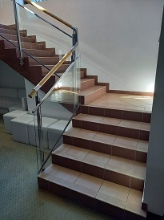
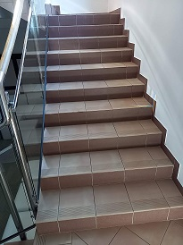
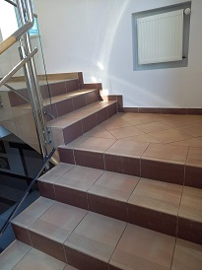
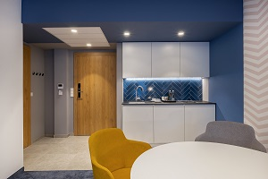
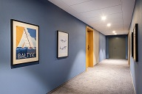
Załącznik nr 1b do zapytania ofertowego
UWAGA, PROSZĘ WYPEŁNIĆ TYLKO BIAŁE POLA
Dotyczy modernizacji wnętrz w Oddziałach Golden Tulip Międzyzdroje Residence, Golden Tulip Gdańsk Residence, Best Western Hotel Jurata, Courtyard by Marriott Warsaw Airport
Wskazówki odnośnie skutecznej odpowiedzi na zapytanie. Wypełniony dokument prosimy przesłać jako: - dokumentu Excel, do celów analizy oraz - dokumentu PDF ze stemplem i podpisem osoby upoważnionej, jako dowód przystąpienia do zapytania ofertowego.
Dane oferenta
Imię i nazwisko autora oferty:
Nazwa firmy/oferenta (zgodna z KRS lub CEIDG):
Nazwa handlowa Oferenta (jeśli różna od nazwy zgodnej z KRS lub CEIDG)
Adres oferenta - kod, miejscowość, ulica, nr domu, nr lokalu:
Nr telefonu oferenta:
E-mail oferenta:
Data sporządzenia oferty:
Data ważności oferty (minimum 120 dni od momentu otrzymania oferty przez Zamawiającego)
Odpowiadając na zapytanie ofertowe dotyczące modernizacji sali bilardowej w Best Western Hotel Jurata
W skład zamówienia wchodzi zakup, dostawa, demontaż oraz montaż nowych wykładzin wraz z listwami przypodłogowym, demontaż i montaż skrzydeł drzwiowych, malowanie, wymiana glazury, stąpnic, płytek gresowych na schodach. Prace obejmują usunięcie i utylizację wymienianego wyposażenia sali bilardowej ( wykłdziany, skrzydła drzwiowe, gruz z wymiany glazury, stąpnic i płytek gresowych). Wykładzina musi posiadać certyfikat trudnopalności (certyfikat niepalności) dołączony do oferty.
Lp. | artykuł | specyfikacja: materiał wykonania, kolor, inne | cena | ilość | jm | kwota total
 | Wykładzina dywanowa | Wykładzina- około 42m pierwsza sala bilardowa (od strony Morza), sala bilardowa od strony hotelu około 30m łącznie około 72m - Wykładzina dywanowa NEWMORE Halbond Vintage 17067-A02 kolor : odcienie niebieski/granat, Gramatura runa >540 g/m2,runo pętelkowe, niskie ok. 3 mm , paramerty ścieralności: duża wytrzymałość na ścieranie, parametry dla biur/pomieszczeń publicznych , Antystatyczna, odporna na UV |  | 1 | komplet | 0.00 zł
 | listwa przypodłogowa, do wykładziny | materiał styrodur, wysokość 110-120mm, długość około 45 mb |  | 1 | komplet | 0.00 zł
 | Skrzydła drzwiowe | prawe 40 cm |  | 2 | szt | 0.00 zł
 |  | lewe 80 cm , prawe 40 cm w jednej ościeżnicy |  | 1 | szt | 0.00 zł
 |  | lewe 80 cm |  | 1 | szt | 0.00 zł
 | malowanie | kolor biały, sufit, powierzchnia około 72 m2, ,wysokość pomieszczeń około260cm |  | 1 | komplet | 0.00 zł
 |  | kolor biały, farba ścieralna, ściany pomieszczenia powierzchnia około 64 m2 ,wysokość pomieszczeń około 260cm |  | 1 | komplet | 0.00 zł
 | narożniki | na rogach ścian narożniki aluminiowe |  | 10 | szt | 0.00 zł
 | schody | Płytki gresowe - w rozmiarze 30x30cm 17 stopni -szerokość biegu 123 cm, szerokośc stopnia 29,5cm, wysokość stopnia 16 cm, stopnice z płytek ryflowanych około 77 sztuk , cokoły około 48 szt. w dobranym rozmiarze, 1 spocznik z płytki gresowej (około 98 sztuk) |  | 1 | komplet | 0.00 zł
 |  |  |  |  |  | 0.00 zł
INNE WARUNKI HANDLOWE
Termin płatności: rozliczenia bezgotówkowe faktura Vat - 30dni (TAK/NIE)
Planowany termin realizacji inwestycji : ….....................................
Termin wykonania usługi ( w dniach) :
Akceptacja draftu umowy (TAK/NIE) jeśli NIE prosimy o podanie uwag - w osobnym pliku
Okres gwarancji na wykonane prace (podać w miesiącach) min. 12 msc.
Oświadczam, iż nie zalegam z opłatami podatków CIT, VAT i ZUS. Nie wymaga się oświadczeń potwierdzonych przez właściwy urząd (TAK/NIE)
Oświadczam, iż w czasie trwania projektu, nieprzerwanie będę rejestrowany w rejestrze „Biała Lista Podatników” (TAK/NIE)
Oświadczam (-my), że uzyskaliśmy wszystkie niezbędne informacje do przygotowania oferty i realizacji przedmiotu zamówienia. (tak/nie)
Inne warunki handlowe

